상품제안서
KF94 새부리형 로고인쇄 마스크 | 상품코드: F19242

 |  |  |  |  |  |  | 02-412-0044 | www.easy1.co.kr
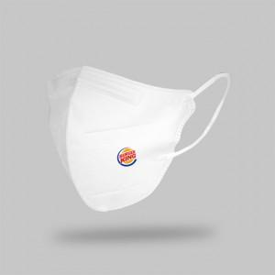

【상세/제작정보】 | 선명한 고퀄리티 전사인쇄 방식 로고인쇄 KF94 마스크!

【인쇄/포장옵션】 | 풀칼라 / OPP(비닐)

【공급단가】 | 수량 | 1,000~ | 2,000~ | 3,000~ | 5,000~ | 10,000~
*VAT별도 | 2D새부리 화이트 | 570원 | 550원 | 530원 | 510원 | 490원
 | 2D새부리 블랙 | 580원 | 560원 | 540원 | 520원 | 500원

【상품 URL】 | https://easy1.co.kr:443/src/goods_detail.php?gdno=19242

